Рус
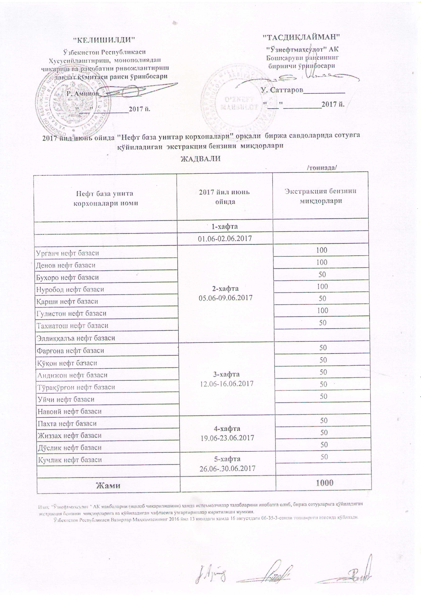
График объемов выставления экстракционного бензина нефтебазами АК "Узнефтепродукт" в июне 2017 года
 |  | /тонна/
Наименование нефтебазы | за илюнь 2017 года | Объем
 | 1-неделя 01.06-02.06.2017

Урганч нефт базаси | 2-неделя 05.06-09.06.2017 | 100
Денов нефт базаси |  | 100
Бухоро нефт базаси |  | 50
Нуробод нефт базаси |  | 100
Қарши нефт базаси |  | 50
Гулистон нефт базаси |  | 100
Тахиатош нефт базаси |  | 50
Эллиққалъа нефт базаси
Фарғона нефт базаси | 3-неделя 12.06-16.06.2017 | 50
Қўқон нефт базаси |  | 50
Андижон нефт базаси |  | 50
Тўрақўрғон нефт базаси |  | 50
Уйчи нефт базаси |  | 50
Навоий нефт базаси
Пахта нефт базаси | 4-неделя 19.06-23.06.2017 | 50
Жиззах нефт базаси |  | 50
Дўстлик нефт базаси |  | 50
Кучлик нефт базаси | 5-неделя 26.06-30.06.2017 | 50

ВСЕГО |  | 1,000

